Clineについて
Clineとは、Visual Studio Code向けのAI支援開発ツール（拡張機能）

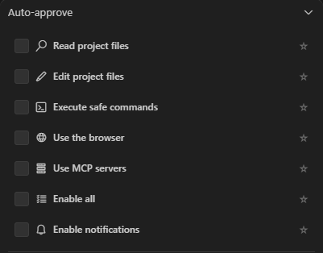
Clineの主な機能一覧(できること)
機能カテゴリ | 内容 |  |  |  | 項目 | 意味
コード生成・編集 | コードの追加、関数の作成、リファクタリング、コメントの自動生成、テストコード生成など |  |  |  | Read project files | AIがプロジェクト内のファイルを読み取ることを自動で許可する。例：コード解析や提案時にファイルを読む
ターミナル操作 | npmやpipの実行、ビルド、テスト、依存関係のインストールなどの自動化 |  |  |  | Edit project files | AIが自動でファイルを編集できるようにする(保存含む)。例:リファクタリングやコード自動修正
コード解析・デバッグ | エラーの検出と修正提案、コードの意味説明、ドキュメントの自動生成など |  |  |  | Execute safe commands | 安全とされるコマンド(ビルド・整形など)を自動実行可能にする
ブラウザ統合 | ヘッドレスブラウザを使ったテスト、スクリーンショット取得、ブラウザログの確認など |  |  | ⇐ | Use the browser | AIがインターネットブラウザを使って情報収集などを行うことを許可する
外部ツール連携 | 外部APIとの接続、カスタムスクリプトの実行、ライブドキュメントとの連携など |  |  |  | Use MCP servers | MCPサーバー(Managed Code Processingサーバー)との通信を許可する
プラン＆アクトモード | 複雑なタスクを計画(Plan)し、ユーザーの承認後に実行(Act)する二段階の作業プロセス |  |  |  | Enable all | 上記すべてを一括で有効化します
チェックポイント機能 | ファイルの変更履歴を保存し、任意の時点にロールバック可能 |  |  |  | Enable notifications | AIや拡張機能からの通知表示を許可します
マルチファイル対応 | 複数のファイルを同時に読み取り、編集、リファクタリングが可能
コードレビュー支援 | コードの品質チェック、最適化提案、セキュリティ脆弱性の指摘など
学習支援 | 新しい言語やフレームワークの学習をサポートし、概念の説明や例示を提供

Clineの仕様
項目 | 内容
対応AIモデル | Claude 3.7、GPT-4、GPT-3.5、Gemini 2、DeepSeek、OpenRouter、ローカルモデルなど
対応プラットフォーム | Windows、macOS、Linux
利用環境 | Visual Studio Code(拡張機能として動作)
通信要件 | インターネット接続が必要(API通信)
セキュリティ | 明示的なユーザー承認なしにはファイル編集・コマンド実行はされない

設定可能項目
項目 | 説明・設定内容の例
使用するAPIキー | 使用するAIプロバイダーのAPIキー(例：sk-xxxxxxx)
使用するAIモデル | 利用モデル名(例：gpt-4, claude-3.7-sonnetなど) |  | settings.json に直接書き込んで変更する方法
出力フォーマット | アシスタントの応答形式(例：markdown形式、プレーンテキストなど) |  | ①VS Codeで settings.json を開く
自動提案の有効化 | コード中の提案を自動表示するか(true=有効、false=無効) | ⇐ | Ctrl + Shift + P → 「Preferences: Open Settings (JSON)」を選択
インラインチャットの有効化 | コードの横にインライン形式で会話を表示する機能のオン/オフ |  | ②設定を直接書き込んで変更
対応言語の指定 | コーディング支援を有効にする言語を指定(例："python": true, "java": true)
カスタム指示 | アシスタントの応答に対して事前に与えるカスタム命令(例："変更前に確認メッセージを表示する")

「特定ファイルの特定関数を修正してほしい」と 自然言語処理で依頼すると、Clineは以下のような手順で自動にファイルを編集。
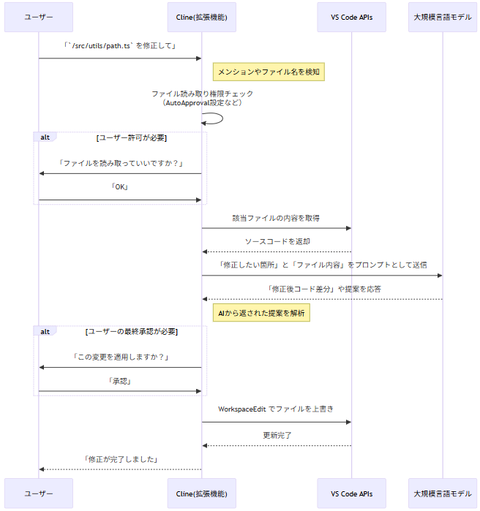

1.ユーザーがチャットで修正指示を行う
2.Clineが修正箇所を特定→ AIに問い合わせて修正案を生成
3.AIからの修正提案をVS Code上に適用

